상품제안서
초경량 미니 핸디팬 | 상품코드: S37151

 |  |  |  |  |  |  | 02-713-8555 | www.synergygift.co.kr
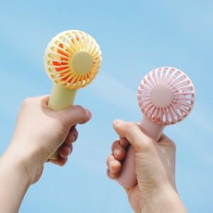

【상세/제작정보】

【인쇄/포장옵션】 | 레이저, 에폭시, 풀칼라 / 포장지포장

【공급단가】 | 수량 | 50~ | 100~ | 500~ | 1,000~ | 2,000~
*VAT별도 | 화이트 | 5,260원 | 5,180원 | 5,060원 | 4,860원 | 4,650원
 | 핑크 | 5,260원 | 5,180원 | 5,060원 | 4,860원 | 4,650원
 | 옐로우 | 5,260원 | 5,180원 | 5,060원 | 4,860원 | 4,650원
 | 블루 | 5,260원 | 5,180원 | 5,060원 | 4,860원 | 4,650원

【상품 URL】 | https://www.synergygift.co.kr:443/src/goods_detail.php?gdno=37151

